상품제안서
카카오 춘식이 칫솔 살균기 | 상품코드: S39863

 |  |  |  |  |  |  | 02-713-8555 | www.synergygift.co.kr
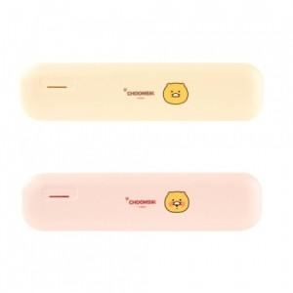

【상세/제작정보】 | <p><span style="font-size: 14pt;">※ 주문전 문의 필수 상품입니다.</span></p>

【인쇄/포장옵션】 | 실크, 스티커 / 포장지포장

【공급단가】 | 수량 | 50~ | 100~ | 500~ | 1,000~ | 2,000~
*VAT별도 | 단가 | 17,460원 | 17,190원 | 16,520원 | 16,120원 | 15,450원

【상품 URL】 | https://www.synergygift.co.kr:443/src/goods_detail.php?gdno=39863

